关系图
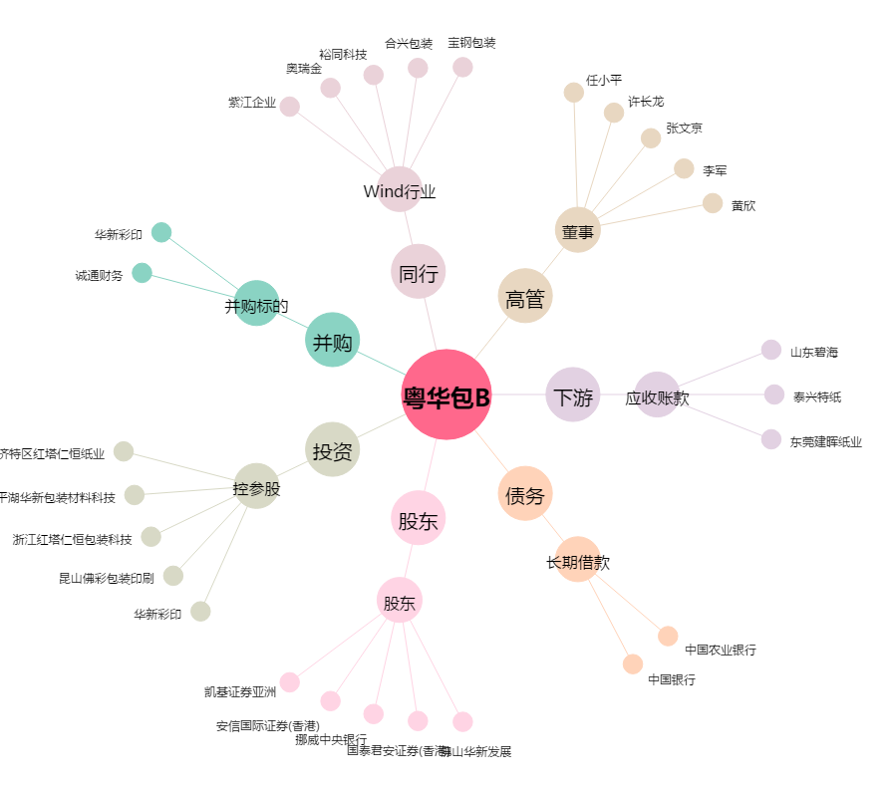
粤华包B[200986.SZ] - 关系概览图

